ВОР
Ведомость объёмов работ №13 от 25.03.2026г
Объект образования (общеобразовательная школа на 1100 мест) по ул. Николая Сотникова в Кировском районе г.Новосибирска
Рабочая документация шифр 7018-АР (предварительная выдача)

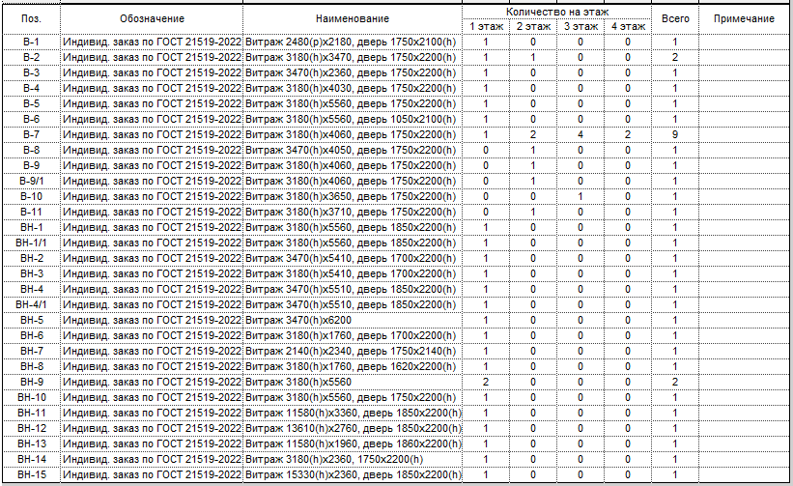
№ п/п | Наименование работ | Ед.изм | Объем | Примечание
Монтаж алюминиевых внутренних витражей (л.32, л.34-л.35)
1 | Монтаж внутренних конструкций алюминиевых витражей | шт. | 2 | Внутренние витражи индивидуального изготовления по ГОСТ 21519-2022
 |  |  |  | В-5 Витраж 3180(h)х5560, дверь 1750х2200(h). На двупольной двери предусмотрен доводчик на каждой створке двери (2шт.) с синхронизатором закрывания (1шт.) | 1 шт | 17.68 м2/шт
 |  | м2 | 35.36 | В-6 Витраж 3180(h)х5560, дверь 1050х2100(h) | 1 шт | 17.68 м2/шт

2 | Монтаж внутренних противопожарных конструкций алюминиевых витражей | шт. | 19 | Внутренние противопожарные витражи индивидуального изготовления по ГОСТ 21519-2022
 |  |  |  | В-1 Витраж 2480(h)х2180, дверь 1750х2100(h) EIW 15. На двупольной двери предусмотрен доводчик на каждой створке двери (2шт.) с синхронизатором закрывания (1шт.) | 1 шт | 5.26 м2/шт
 |  |  |  | В-2 Витраж 3180(h)х3470, дверь 1750х2200(h) EIW 30 На двупольной двери предусмотрен доводчик на каждой створке двери (4шт.) с синхронизатором закрывания (2шт.) | 2 шт | 11.03 м2/шт
 |  |  |  | В-3 Витраж 3470(h)х2360, дверь 1750х2200(h) EIW 15 На двупольной двери предусмотрен доводчик на каждой створке двери (2шт.) с синхронизатором закрывания (1шт.) | 1 шт | 8.19 м2/шт
 |  |  |  | В-4 Витраж 3180(h)х4030, дверь 1750х2200(h) EI 15 На двупольной двери предусмотрен доводчик на каждой створке двери (2шт.) с синхронизатором закрывания (1шт.) | 1 шт | 12.82 м2/шт
 |  | м2 | 227.80 | В-7 Витраж 3180(h)х4060, дверь 1750х2200(h) EIW 15 На двупольной двери предусмотрен доводчик на каждой створке двери (18шт.) с синхронизатором закрывания (9шт.) | 9 шт | 12.91 м2/шт
 |  |  |  | В-8 Витраж 3470(h)х4050, дверь 1750х2200(h) EIW 30 На двупольной двери предусмотрен доводчик на каждой створке двери (2шт.) с синхронизатором закрывания (1шт.) | 1 шт | 14.05 м2/шт
 |  |  |  | В-9 Витраж 3180(h)х4060, дверь 1750х2200(h) EIW 30 На двупольной двери предусмотрен доводчик на каждой створке двери (4шт.) с синхронизатором закрывания (1шт.) | 1 шт | 12.91 м2/шт
 |  |  |  | В-9/1 Витраж 3180(h)х4060, дверь 1750х2200(h) EIW 30 На двупольной двери предусмотрен доводчик на каждой створке двери (4шт.) с синхронизатором закрывания (1шт.) | 1 шт | 12.91 м2/шт
 |  |  |  | В-10 Витраж 3180(h)х3650, дверь 1750х2200(h) EIW 15 На двупольной двери предусмотрен доводчик на каждой створке двери (2шт.) с синхронизатором закрывания (1шт.) | 1 шт | 11.61 м2/шт
 |  |  |  | В-11 Витраж 3180(h)х3710, дверь 1750х2200(h) EIW 15 На двупольной двери предусмотрен доводчик на каждой створке двери (2шт.) с синхронизатором закрывания (1шт.) | 1 шт | 11.80 м2/шт
Монтаж алюминиевых наружных витражей (л.32, л.34-л.35)
3 | Монтаж наружных конструкций алюминиевых витражей | шт. | 18 | Наружные витражи индивидуального изготовления по ГОСТ 21519-2022
 |  |  |  | ВН-1 Витраж 3180(h)х5560, дверь 1850х2200(h) На двупольной двери предусмотрен доводчик на каждой створке двери (2шт.) с синхронизатором закрывания (1шт.). Система антипаника. | 1 шт | 17.68 м2/шт
 |  |  |  | ВН-1/1 Витраж 3180(h)х5560, дверь 1850х2200(h) На двупольной двери предусмотрен доводчик на каждой створке двери (2шт.) с синхронизатором закрывания (1шт.). Система антипаника. | 1 шт | 17.68 м2/шт
 |  |  |  | ВН-2 Витраж 3470(h)х5410, дверь 1700х2200(h) - 2шт. На двупольных дверях предусмотрен доводчик на каждой створке двери (4шт.) с синхронизатором закрывания (2шт.). Система антипаника. | 1 шт | 18.77 м2/шт
 |  |  |  | ВН-3 Витраж 3180(h)х5410, дверь 1700х2200(h) - 2 шт. На двупольных дверях предусмотрен доводчик на каждой створке двери (4шт.) с синхронизатором закрывания (2шт.). Система антипаника. | 1 шт | 17.20 м2/шт
 |  |  |  | ВН-4 Витраж 3470(h)х5510, дверь 1850х2200(h) На двупольной двери предусмотрен доводчик на каждой створке двери (2шт.) с синхронизатором закрывания (1шт.). Система антипаника. | 1 шт | 19.12 м2/шт
 |  | м2 | 343.18 | ВН-4/1 Витраж 3470(h)х5510, дверь 1850х2200(h) На двупольной двери предусмотрен доводчик на каждой створке двери (2шт.) с синхронизатором закрывания (1шт.). Система антипаника. | 1 шт | 19.12 м2/шт
 |  |  |  | ВН-5 Витраж 3470(h)х6200. | 1 шт | 21.51 м2/шт
 |  |  |  | ВН-6 Витраж 3180(h)х1760, дверь 1700х2200(h) На двупольной двери предусмотрен доводчик на каждой створке двери (2шт.) с синхронизатором закрывания (1шт.) | 1 шт | 5.60 м2/шт
 |  |  |  | ВН-7 Витраж 2340(h)х2140, дверь 1750х2140(h) На двупольной двери предусмотрен доводчик на каждой створке двери (2шт.) с синхронизатором закрывания (1шт.) | 1 шт | 5.01 м2/шт
 |  |  |  | ВН-8 Витраж 3180(h)х1760, дверь 1620х2200(h) | 1 шт | 5.60 м2/шт
 |  |  |  | ВН-9 Витраж 3180(h)х5560 | 2 шт | 17.68 м2/шт
 |  |  |  | ВН-10 Витраж 3180(h)х5560, дверь 1750х2200(h). Система антипаника | 1 шт | 17.68 м2/шт
 |  |  |  | ВН-11 Витраж 11580(h)х3360, дверь 1850х2200(h) Система антипаника | 1 шт | 38.91 м2/шт
 |  |  |  | ВН-12 Витраж 13610(h)х2760, дверь 1850х2200(h) Система Антипаника | 1 шт | 37.56 м2/шт
 |  |  |  | ВН-13 Витраж 11580(h)х1960, дверь 1860х2200(h) Система Антипаника | 1 шт | 22.70 м2/шт
 |  |  |  | ВН-14 Витраж 3180(h)х2360, 1750х2200(h) | 1 шт | 7.50 м2/шт
 |  |  |  | ВН-15 Витраж 15330(h)х2360, дверь 1850х2200(h) Система Антипаника | 1 шт | 36.18 м2/шт

Ведомость объемов работ №13 от 26.01.26 составлена на основании объемов с BIM модели (версия 9 от 16.03.26).

 |  |  | 606.34

